상품제안서
카카오 15W 무선 고속 충전 마우스패드 | 상품코드: S41223

 |  |  |  |  |  |  | 02-713-8555 | www.synergygift.co.kr
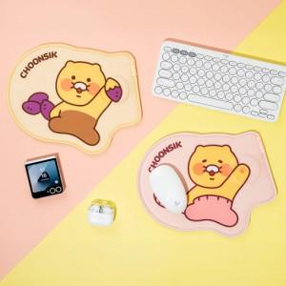 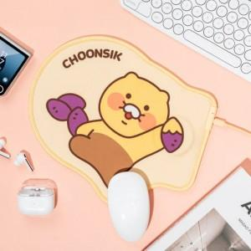 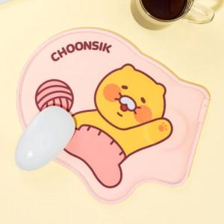

【상세/제작정보】

【인쇄/포장옵션】 | 스티커 / 포장불가능

【공급단가】 | 수량 | 20~ | 100~ | 300~ | 500~ | 1,000~
*VAT별도 | 고구마 춘식 | 20,730원 | 20,250원 | 19,920원 | 19,440원 | 18,950원
 | 핑크잠옷 춘식 | 20,730원 | 20,250원 | 19,920원 | 19,440원 | 18,950원

【상품 URL】 | https://www.synergygift.co.kr:443/src/goods_detail.php?gdno=41223

